Планограмма
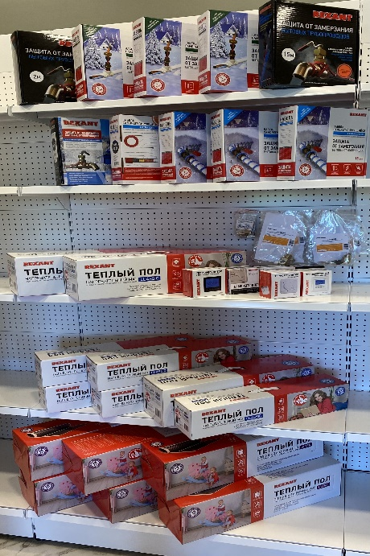
8. Планограмма. Климат
Тип Крючка: крючек для перфорации одинарный
№ п/п | 1. | 2. | 3. | 4. | 5. | 6. | 7. | 8. | 9. | 10. | Крючки, кол-во
1. | 51-0616 | 51-0617 | 51-0618 | 51-0620 | 51-0621
 | 1 шт | 1 шт | 1 шт | 1 шт | 1 шт
2. | 51-0601 | 51-0602 | 51-0603 | 51-0605 | 51-0606
 | 1 шт | 1 шт | 1 шт | 1 шт | 1 шт |  |  | Крючки
3. | 51-0501-2 | 51-0560 | 51-0589 | 51-0569 | 51-0580 | 51-0531 | 51-0563 | 51-0610-1 | 51-0610-2 | 510506-5 | 3
 | 1 шт | 1 шт | 1 шт | 1 шт | 1 шт | 1 шт | 1 шт | 5 шт | 5 шт | 10 шт
4. | 51-0502-2 | 51-0503-2 | 51-0504-2 | 51-0505-2 | 51-0506-2 | 51-0508-2 | 51-0509-2
 | 1 шт | 1 шт | 1 шт | 1 шт | 1 шт | 1 шт | 1 шт
5. | 51-0501-4 | 51-0502-4 | 51-0503-4 | 51-0504-4 | 51-0505-4 | 51-0508-4
 | 1 шт | 1 шт | 1 шт | 1 шт | 1 шт | 1 шт
Итого крючков |  |  |  |  |  |  |  |  |  |  | 3

